Intro
 | Financieel plan
 | 2023
 | Introductie
 | Het maken van een financieel plan is een belangrijk onderdeel van uw ondernemingsplan, zeker als u financiering wilt aanvragen.
 | Een compleet financieel plan bestaat minimaal uit onderstaande begrotingen.
 | * Investeringsbegroting
 | * Financieringsbegroting
 | * Exploitatiebegroting
 | * Liquiditeitsbegroting
 | * Begroting privé-uitgaven
 | Deze begrotingen maakt u doorgaans voor de eerste twee jaar.

 | Hoe in te vullen?
 | Dit financiële format helpt u met het opstellen van deze prognoses.
 | Bij het opstellen van uw financiële plan kunt u het beste werken van de linker naar de rechter tab. Bedragen die u in de eerste tabs invult worden namelijk automatisch ingevuld in de overige tabbladen.
 | U hoeft alleen de blauwe velden in te vullen, de grijze velden worden automatisch ingevuld.

 | Tips
 | In het financieel plan worden tips gegeven voor het invullen van het plan, u kunt deze bekijken door met uw muis op het tekstvak te gaan staan. Tips zijn beschikbaar als er een rood driehoekje verschijnt in het tekstvak.

 | Bovenaan elk tabblad worden twee links weergegeven: "Hoe vul ik dit in?" en "Wat is dit?" Klik op beiden voor meer tips en toelichting.

 | Uitprinten
 | U kunt het gehele financiële plan in één keer uitprinten door in het scherm 'afdrukken' het vakje 'hele werkmap' te selecteren.

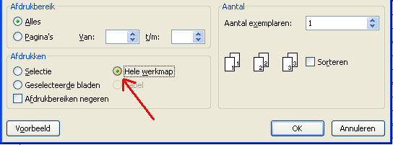

 | Financieringsaanvraag
 | Als u dit plan opstelt ten behoeve van een financieringsaanvraag bij Qredits,
 | dan kunt u het financiële plan samen met uw ondernemingsplan* uploaden via:
 | https://qredits.nl/krediet/

 | * U kunt hier tevens het bijbehorende format voor een ondernemingsplan downloaden.

 | Disclaimer: Qredits draagt er zorg voor om de inhoud van deze module regelmatig bij te werken of toevoegingen hieraan te maken. Desalniettemin is Qredits niet aansprakelijk voor onjuistheden of onvolledigheden in de aangeboden inhoud. Qredits is op geen enkele wijze aansprakelijkheid voor schade voortvloeiend uit het gebruik van deze module. Het is de gebruiker slechts toegestaan om de module voor eigen gebruik op te slaan, af te drukken en te kopiëren.
Versie 1.2022.12.23

